【作成例】現況写真
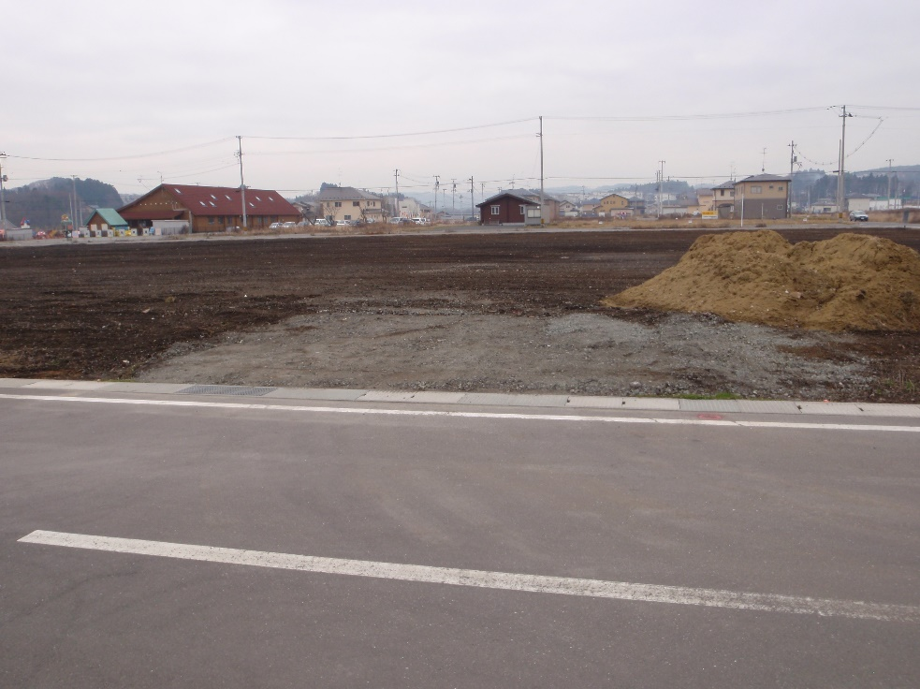
現況写真
撮影例
正面
周辺状況が分かるように撮影してください

隣地が写るように撮影し、隣地境界等から希望位置までの距離を明記してください。
1.0 m

希望の設置位置を記入してください（赤色）

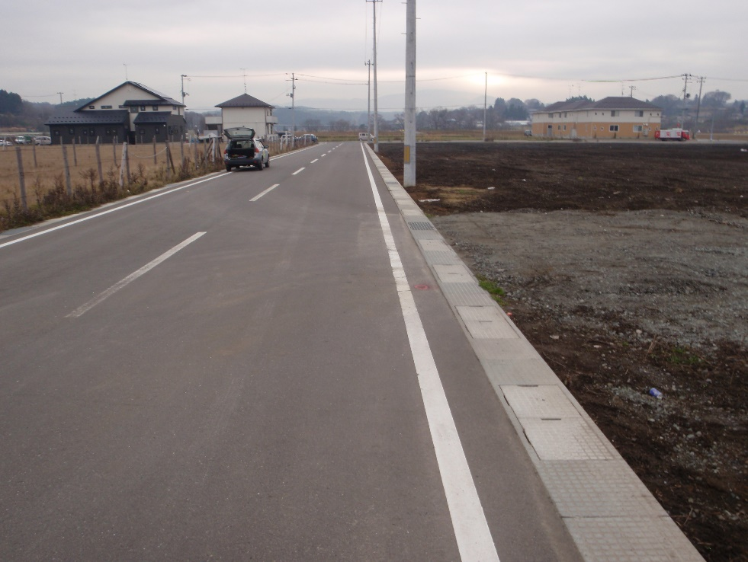
周辺状況が分かるように撮影してください
横方向①

希望の設置位置を記入してください（赤色）

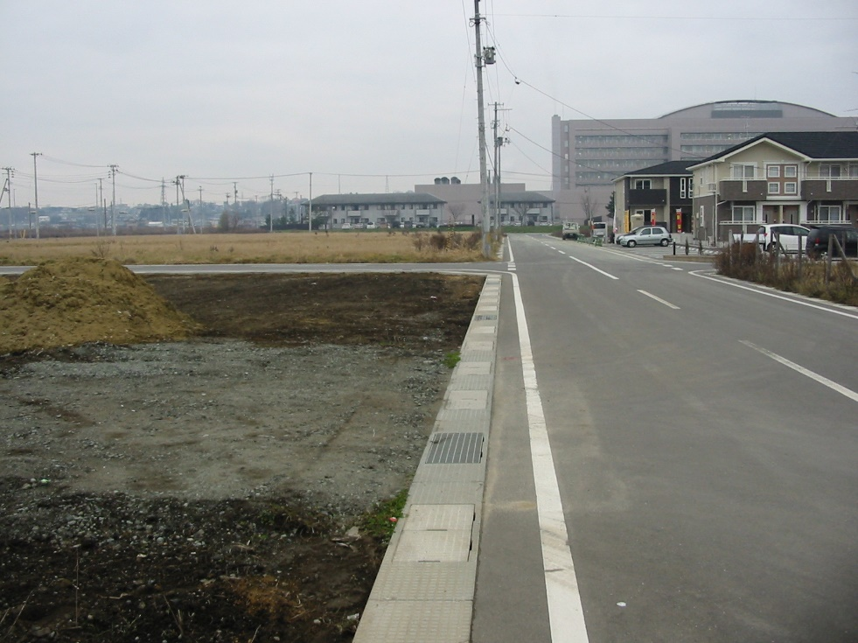
周辺状況が分かるように撮影してください
横方向②

希望の設置位置を記入してください（赤色）

【作成例】公図の写し
公図の写し 作成例

1-1 | 1-4 |  | 1-6 | 1-7

 | 1-5

1-2

 |  |  |  | 1-8
希望の設置位置を記入
してください（赤色）
2.5m
1.0m
1-3

2-1 |  | 2-2 |  | 2-3

